Sheet1
 |  |  | 实验分析报告

实验名称： | 实验5/13/2019 10:36:26 PM |  |  |  |  |  | 耗时：

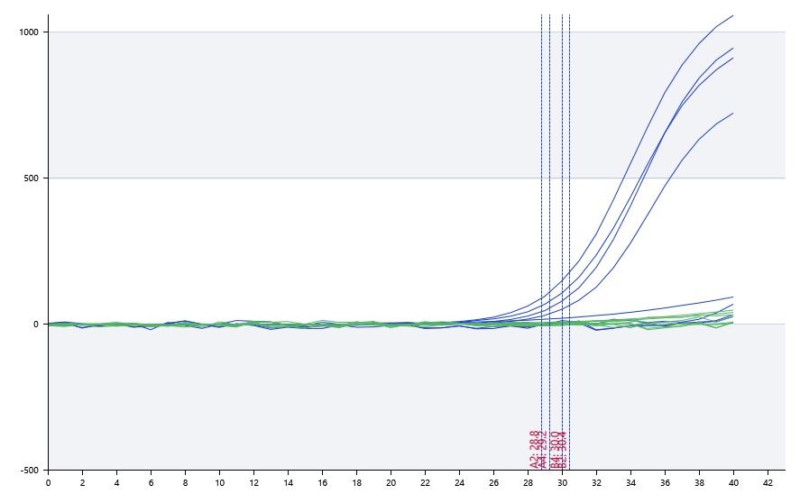

A | 1 | 2 | 3 | 4 | 5 | 6 | 7 | 8
FAM：d | 0 | 28.8 | 28.37 | 29.24
：h | 0 | 0 | 0 | 31.38
：jk | 0 | 0 | 0 | 0
：lk | 0 | 0 | 0 | 0

B | 1 | 2 | 3 | 4 | 5 | 6 | 7 | 8
FAM：d | 0 | 30.41 | 0 | 30.03
：h | 0 | 0 | 0 | 31.47
：jk | 0 | 0 | 0 | 0
：lk | 0 | 0 | 0 | 0

预变性温度 | 86.3
预变性时间 | 10
变性温度 | 89.6
变性时间 | 10
退火温度 | 60
退火时间 | 10
延伸温度 | 72
延伸时间 | 10
保持温度 | 24.2
保持时间 | 10
循环数 | 40

 |  |  |  |  |  | 日 期： | 5/13/19

 |  |  |  |  |  | 操 作 人：

